【名簿入力ページ】
名簿入力用紙 原山ネーム店専用

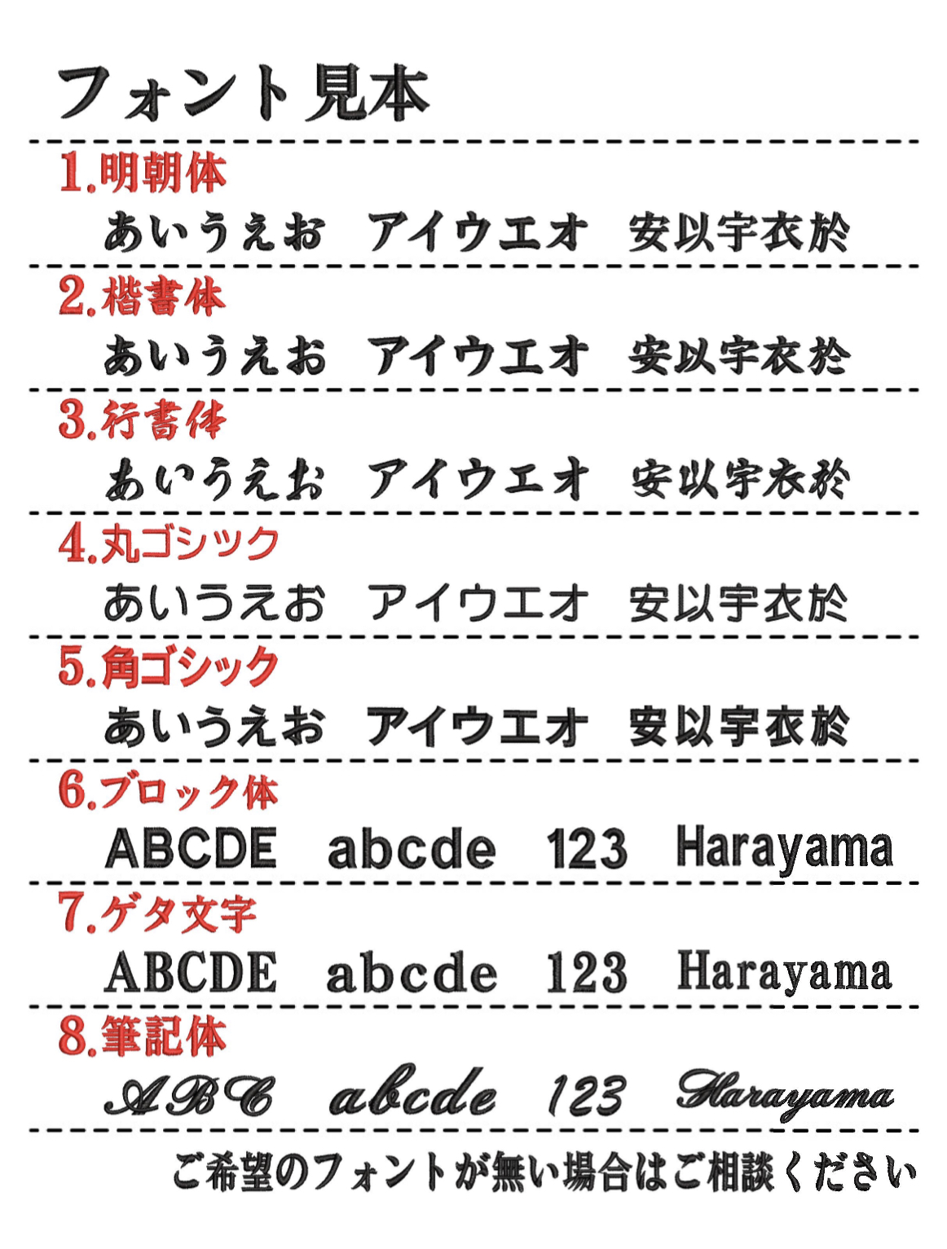
お客様名
連絡先

合計枚数 |  | 〇枚
刺繍フォント |  | クリックして選択して下さい
刺繍サイズ |  | クリックして選択して下さい
文字入力方法 |  | クリックして選択して下さい
刺繍位置 |  | 直接ご入力下さい 例：Tシャツ左袖

 | サイズ | 糸の色 | クリックして選択して下さい | 備考
例 | S | 黒 | 原山
1
2
3
4
5
6
7
8
9
10
11
12
13
14
15
16
17
18
19
20
21
22
23
24
25
26
27
28
29
30

 |  |  | 30枚以上の場合は、下に伸ばしてご入力下さい。

↑100枚まで入力欄は増やすことができます。↑

